关系图
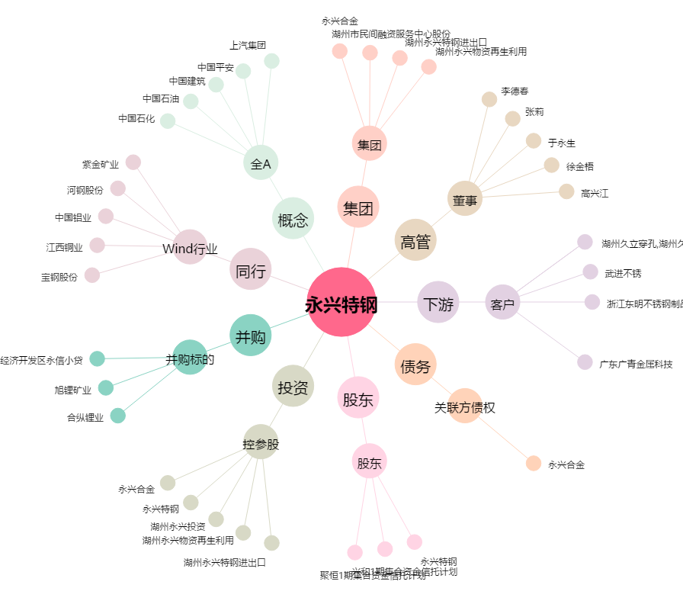
永兴特钢[002756.SZ] - 关系概览图

